상품제안서
모던 원터치 FRP 초대형 장우산 | 상품코드: S42585

 |  |  |  |  |  |  | 02-713-8555 | www.synergygift.co.kr
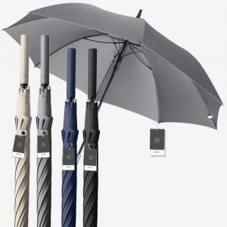

【상세/제작정보】

【인쇄/포장옵션】 | 레이저, DTF컬러필름 / 포장불가능

【공급단가】 | 수량 | 30~ | 100~ | 300~ | 1,000~ | 3,000~
*VAT별도 | 아이보리 | 12,720원 | 12,040원 | 11,450원 | 11,160원 | 10,960원
 | 그레이 | 12,720원 | 12,040원 | 11,450원 | 11,160원 | 10,960원
 | 블랙 | 12,720원 | 12,040원 | 11,450원 | 11,160원 | 10,960원
 | 네이비 | 12,720원 | 12,040원 | 11,450원 | 11,160원 | 10,960원

【상품 URL】 | https://www.synergygift.co.kr:443/src/goods_detail.php?gdno=42585

